Sheet1
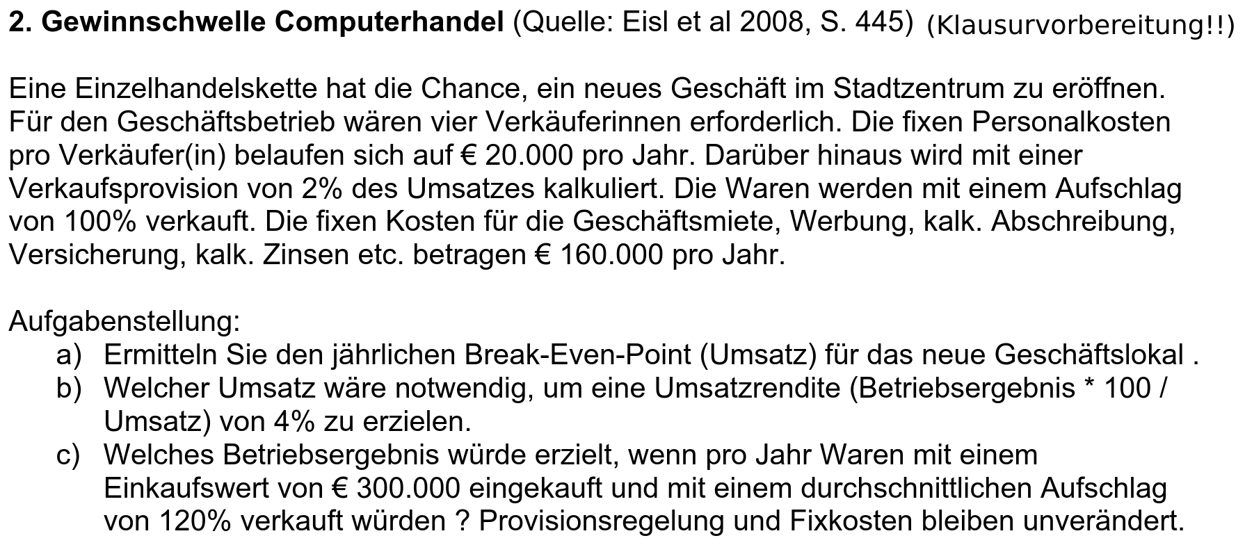

 | Fixkosten | Variable Kosten
Gehälter | 80000
zusätz. Fixkosten | 160000
Gesamtfixkosten | 240000

Umsatz muss also | 489795.91837

